2.クラス構成
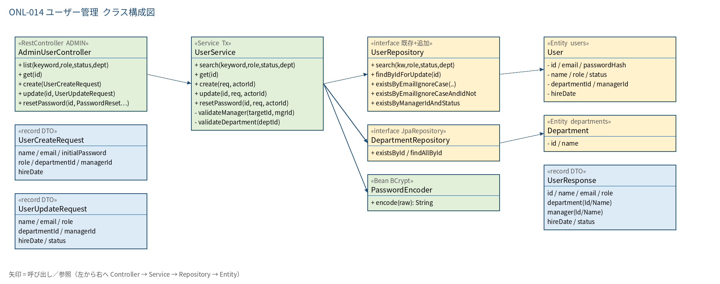
2.1 クラス構成図

3.シーケンス
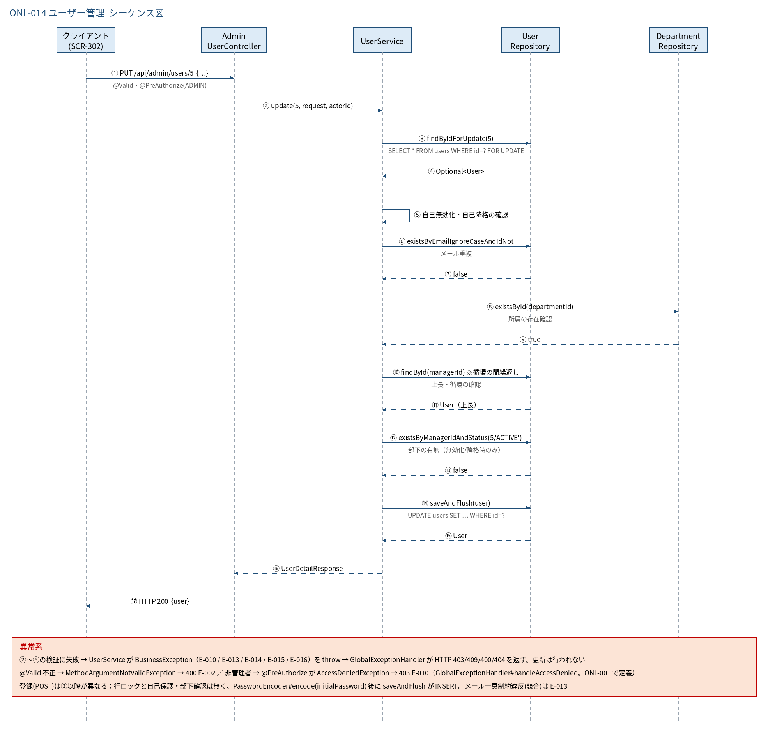
3.1 シーケンス図

5.処理フロー
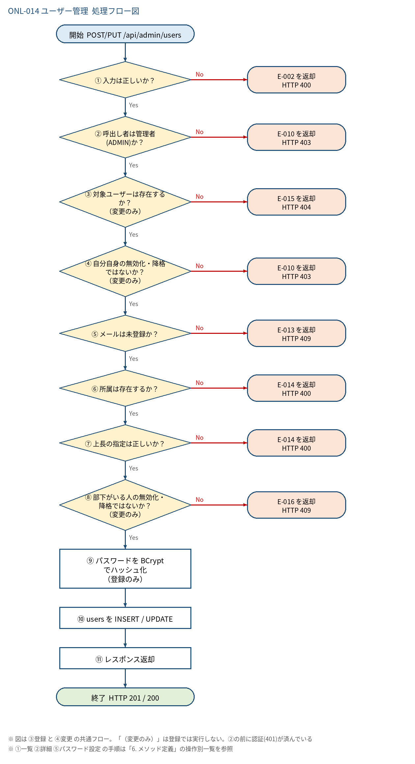
5.1 処理手順
No. | 処理 | 詳細 | 種別・分岐
① | 入力は正しいか？ | Bean Validation（@Valid）で「4. 入出力」の制約を検証。※Spring MVC は引数検証がメソッド認可（②）より先に走るため、非管理者が不正入力で呼ぶと E-002 が先に返る（情報は漏れない。許容） | 判定（No → E-002 を返却 HTTP 400）
② | 呼出し者は管理者(ADMIN)か？ | @PreAuthorize("hasRole('ADMIN')")（Controller クラスに付与）。JWT の role claim → ROLE_ADMIN | 判定（No → E-010 を返却 HTTP 403）
③ | 対象ユーザーは存在するか？ （変更のみ） | 【変更】userRepository.findByIdForUpdate(id)（FOR UPDATE で行ロック） 【登録】このステップは無い（新規行） | 判定（No → E-015 を返却 HTTP 404）
④ | 自分自身の無効化・降格ではないか？ （変更のみ） | id = ログインユーザーID かつ（status=INACTIVE または role≠ADMIN）なら失敗。最後の有効な ADMIN が消えることも防ぐ | 判定（No → E-010 を返却 HTTP 403）
⑤ | メールは未登録か？ | 【登録】email = EmailNormalizer.normalize(入力) → existsByEmail(email) 【変更】existsByEmailAndIdNot(email, id)（自分自身は除く。email は正規化済み） | 判定（No → E-013 を返却 HTTP 409）
⑥ | 所属は存在するか？ | departmentId が非 null のとき departmentRepository.existsById(departmentId) | 判定（No → E-014 を返却 HTTP 400）
⑦ | 上長の指定は正しいか？ | validateManager: 自分自身でない／存在する／ACTIVE／MANAGER か ADMIN／上長を辿って自分に戻らない（循環禁止） | 判定（No → E-014 を返却 HTTP 400）
⑧ | 部下がいる人の無効化・ 降格ではないか？ （変更のみ） | status が ACTIVE→INACTIVE、または role が EMPLOYEE 以外→EMPLOYEE に変わる場合、existsByManagerIdAndStatus(id, 'ACTIVE') が true なら失敗 | 判定（No → E-016 を返却 HTTP 409）
⑨ | パスワードを BCrypt でハッシュ化 （登録のみ） | passwordEncoder.encode(initialPassword)。平文は保持・ログ出力しない | 処理
⑩ | users を INSERT / UPDATE | 【登録】新規 User（status=ACTIVE）を saveAndFlush 【変更】取得済み Entity の項目を置き換えて saveAndFlush メール一意制約違反（競合）は E-013 に変換 | 処理
⑪ | レスポンス返却 | UserDetailResponse（所属名・上長名を付与、password_hash は含めない）。登録は HTTP 201、変更は 200 | 処理

5.2 処理フロー図

